Finale
 |  | Finale

Nummer’s 5 | Veld: 1 |  | 14:10 - 14:30 | #N/A |  | #N/A | - | 5e poule A – 5e poule B
Nummer’s 4 | Veld: 2 |  | 14:10 - 14:30 | #N/A |  | #N/A | - | 4e poule A – 4e poule B
Nummer’s 3 | Veld: 1 |  | 14:30 - 14:50 | #N/A |  | #N/A | - | 3e poule A – 3e poule B
Nummer’s 2 | Veld: 2 |  | 14:30 - 14:50 | #N/A |  | #N/A | - | 2e poule A – 2e poule B
Nummer’s 1 | Veld: 1 |  | 14:50 - 15:10 |  |  |  | - | 1e poule A – 1e poule B

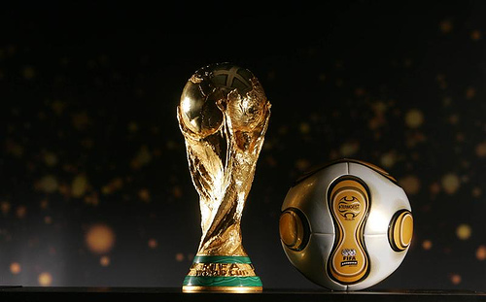

 |  |  |  |  | #REF!

